상품제안서
인썸 헤어스타일러 | 상품코드: S45635

 |  |  |  |  |  |  | 02-713-8555 | www.synergygift.co.kr
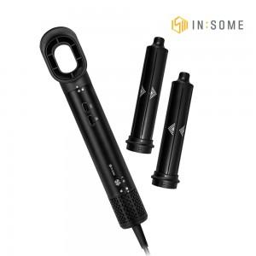 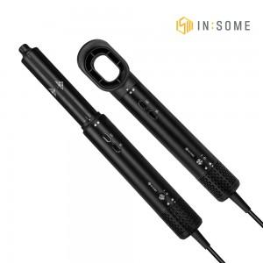 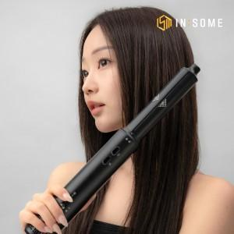

【상세/제작정보】

【인쇄/포장옵션】 | 스티커 / 포장불가능

【공급단가】 | 수량 | 10~ | 30~ | 50~ | 100~ | 300~
*VAT별도 | 단가 | 39,000원 | 36,900원 | 35,100원 | 34,200원 | 33,600원

【상품 URL】 | https://www.synergygift.co.kr:443/src/goods_detail.php?gdno=45635

